Checklist
 |  | DEFINICION DEL DOD | VALOR
ARTEFACTOS | Caso de uso (UML) | Todas las Pruebas Unitarias y funcionales son correctas | 3 | ARTEFACTOS |  | Valor 0 | Valor 1 | Valor 2 | Valor 3
 |  | El código fuente está documentado y versionado | 3 | COMPONENTE 1 | 83% | Nunca | A veces | Frecuentemente | Siempre
 |  | Actualizada últimas versión funcional con cambios aplicados | 2 | COMPONENTE 2 | 75% | 0 | 1 | 2 | 3
 |  | Pruebas en dispositivos y/o Navegadores cumplida | 2 | COMPONENTE 3 | 83%
 | Actividad (UML) | Todas las Pruebas Unitarias y funcionales son correctas | 3 | COMPONENTE 4 | 83%
 |  | El código fuente está documentado y versionado | 2 | TOTAL | 81%
 |  | Actualizada últimas versión funcional con cambios aplicados | 2
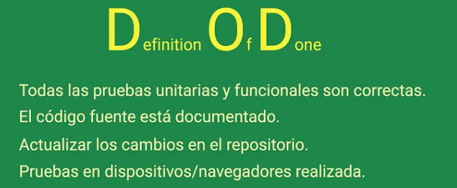
 |  | Pruebas en dispositivos y/o Navegadores cumplida | 2
 | Clases (UML) | Todas las Pruebas Unitarias y funcionales son correctas | 3
 |  | El código fuente está documentado y versionado | 3
 |  | Actualizada últimas versión funcional con cambios aplicados | 2
 |  | Pruebas en dispositivos y/o Navegadores cumplida | 2
 | Componentes (UML) | Todas las Pruebas Unitarias y funcionales son correctas | 3
 |  | El código fuente está documentado y versionado | 0
 |  | Actualizada últimas versión funcional con cambios aplicados | 0
 |  | Pruebas en dispositivos y/o Navegadores cumplida | 2
ARTEFACTOS | Mockups Cliente | Todas las Pruebas Unitarias y funcionales son correctas | 3
 |  | El código fuente está documentado y versionado | 2
 |  | Actualizada últimas versión funcional con cambios aplicados | 0
 |  | Pruebas en dispositivos y/o Navegadores cumplida | 2
 | Mockups Administrador | Todas las Pruebas Unitarias y funcionales son correctas | 3
 |  | El código fuente está documentado y versionado | 2
 |  | Actualizada últimas versión funcional con cambios aplicados | 0
 |  | Pruebas en dispositivos y/o Navegadores cumplida | 2

 |  | Nota:Evidencias en carpeta docs/

Resultados
Porcentaje de Scrum
 | 81%

COMPONENTE 1 | 83%
COMPONENTE 2 | 75%
COMPONENTE 3 | 83%
Componentes v/s Artefactos v/s

